1월_정산내역서
네이버 프렌즈 어드민 > Comic > [시리즈] 매출 통계(이용권 포함) > [CP용] 정산내역서 > 계산서 발행 금액 검증 후 선수수익 차감

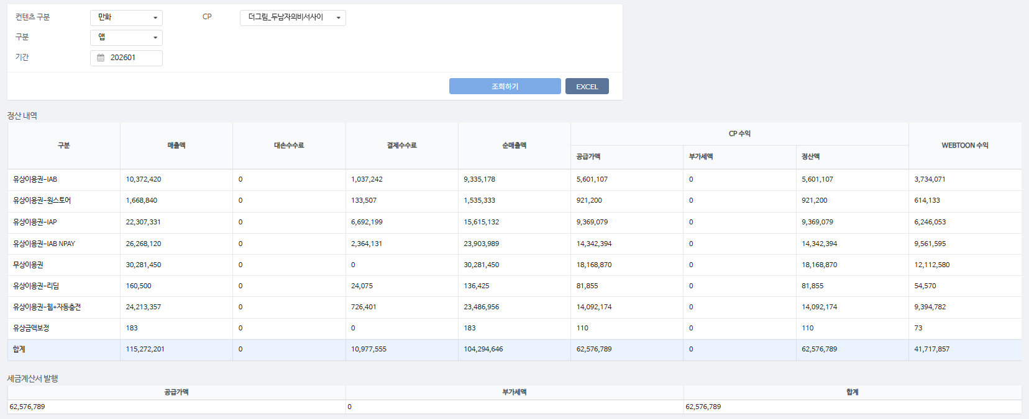
구분 | 매출액 | 대손수수료 | 결제수수료 | 순매출액 | CP 공급가액 | CP 부가세액 | CP 정산액 | WEBTOON 수익
유상이용권-IAB | 10,372,420 | - | 1,037,242 | 9,335,178 | 5,601,107 | - | 5,601,107 | 3,734,071
유상이용권-원스토어 | 1,668,840 | - | 133,507 | 1,535,333 | 921,200 | - | 921,200 | 614,133
유상이용권-IAP | 22,307,331 | - | 6,692,199 | 15,615,132 | 9,369,079 | - | 9,369,079 | 6,246,053
유상이용권-IAB NPAY | 26,268,120 | - | 2,364,131 | 23,903,989 | 14,342,394 | - | 14,342,394 | 9,561,595
무상이용권 | 30,281,450 | - | - | 30,281,450 | 18,168,870 | - | 18,168,870 | 12,112,580
유상이용권-리딤 | 160,500 | - | 24,075 | 136,425 | 81,855 | - | 81,855 | 54,570
유상이용권-웹+자동충전 | 24,213,357 | - | 726,401 | 23,486,956 | 14,092,174 | - | 14,092,174 | 9,394,782
유상금액보정 | 183 | - | - | 183 | 110 | - | 110 | 73
합계 | 115,272,201 | - | 10,977,555 | 104,294,646 | 62,576,789 | - | 62,576,789 | 41,717,857

구분 | 매출액 | 대손수수료 | 결제수수료 | 순매출액 | CP 공급가액 | CP 부가세액 | CP 정산액 | WEBTOON 수익
유상이용권-원스토어 | 2,760 | - | 221 | 2,539 | 1,524 | - | 1,524 | 1,015
유상이용권-IAB NPAY | 9,960 | - | 896 | 9,064 | 5,438 | - | 5,438 | 3,626
유상이용권-IAP | 6,825 | - | 2,047 | 4,778 | 2,867 | - | 2,867 | 1,911
유상이용권-웹+자동충전 | 165,500 | - | 4,965 | 160,535 | 96,321 | - | 96,321 | 64,214
유상이용권-IAB | 7,560 | - | 756 | 6,804 | 4,082 | - | 4,082 | 2,722
무상이용권 | 37,285 | - | - | 37,285 | 22,371 | - | 22,371 | 14,914
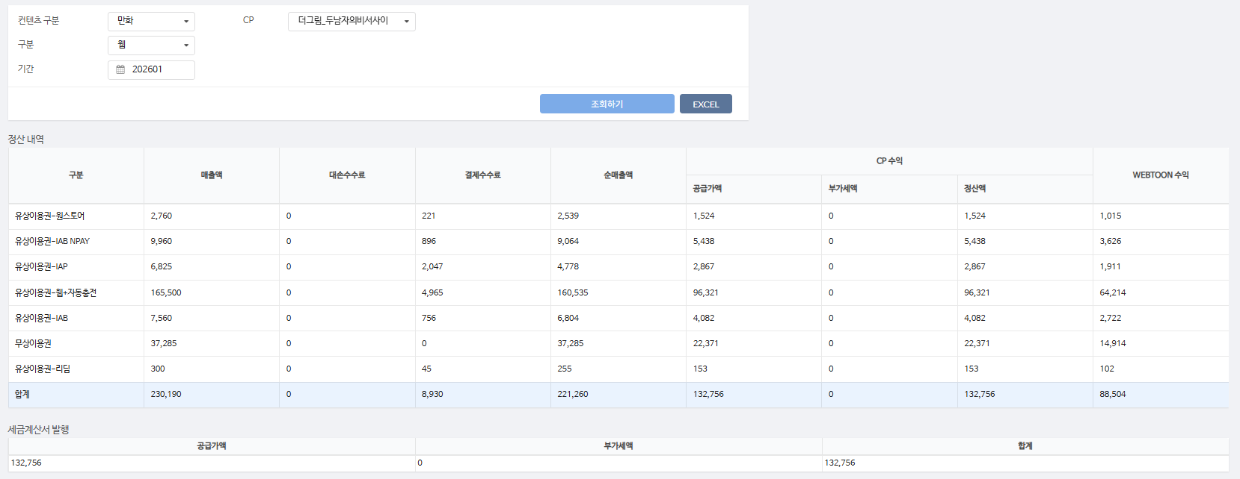
유상이용권-리딤 | 300 | - | 45 | 255 | 153 | - | 153 | 102
합계 | 230,190 | - | 8,930 | 221,260 | 132,756 | - | 132,756 | 88,504

총 합계 | 115,502,391 | - | 10,986,485 | 104,515,906 | 62,709,545 | - | 62,709,545 | 41,806,361

 | TRUE |  | TRUE | TRUE | TRUE | TRUE | TRUE

1월_세금계산서
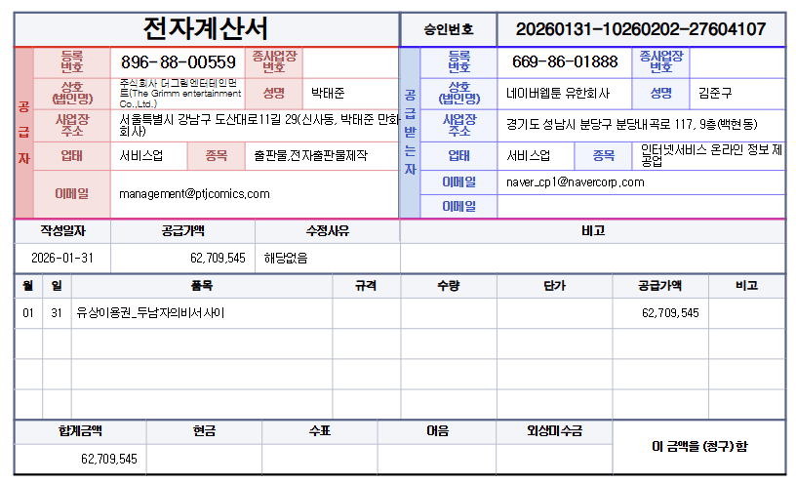

공급가액 | 부가세 | 합계
62,709,545 | - | 62,709,545
TRUE | TRUE | TRUE

